Sheet1
Nazev | Id | Obrazek | Typ | Styly | Vedlejsi barvy
Hrneček piccolo | 11980685 | 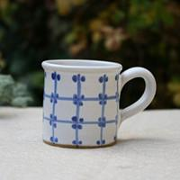 | Mřížka s tečkami u středu a a jeste neco | hravý, pro volný čas, retro, starobylý, veselý | modrá
Hrneček piccolo | 11980678 | 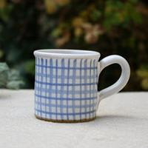 | Mřížka tlustá světlejší-tenká linka | hravý, pro volný čas, retro, starobylý, veselý | modrá
Hrneček piccolo | 11980671 | 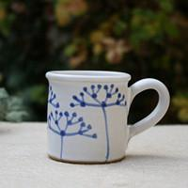 | Okolík | hravý, pro volný čas, přírodní, retro, romantický, starobylý, veselý | modrá
Hrneček piccolo | 11980665 | 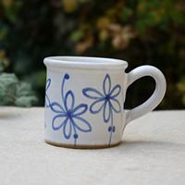 | Kopretiny louka | hravý, pro volný čas, přírodní, retro, romantický, starobylý, veselý | modrá
Hrneček piccolo | 11980659 | 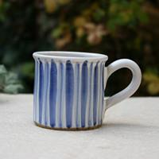 | Proužky svislé světlý s linkou - tmavý | hravý, pro volný čas, retro, starobylý, veselý | modrá
Hrneček piccolo | 11980656 | 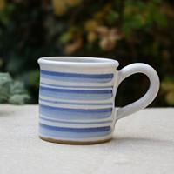 | Proužky svislé tmavý - světlý - mezera- tenká linka | hravý, pro volný čas, retro, starobylý, veselý | modrá
Hrneček piccolo | 11980654 | 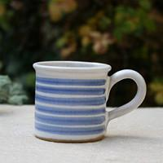 | Proužky vodorovné tmavé pruhy se středovou linkou | hravý, pro volný čas, retro, starobylý, veselý | modrá
Hrneček piccolo | 11980649 | 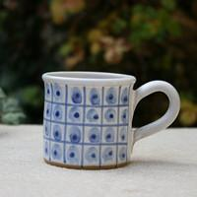 | Mřížka s puntíky s tečkou na středu | hravý, pro volný čas, retro, romantický, starobylý, veselý | modrá
Hrneček piccolo | 11980644 | 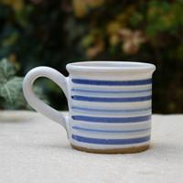 | Proužky vodorovné tmavé pruhy, mezera, světlé se středovou linkou | hravý, pro volný čas, retro, starobylý, veselý | modrá
Hrneček piccolo | 11980641 | 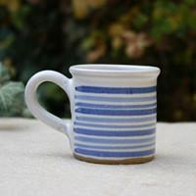 | Proužky vodorovné tmavý pruhy, dva světlejší | hravý, pro volný čas, retro, starobylý, veselý | modrá
Hrneček piccolo | 11980638 | 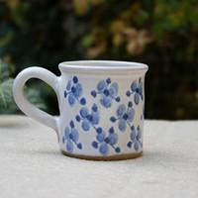 | Pomněnky | hravý, pro volný čas, přírodní, retro, romantický, starobylý, veselý | modrá
Hrneček piccolo | 11980624 | 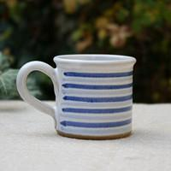 | Vodorovné proužky tmavý - světlý | hravý, pro volný čas, retro, starobylý, veselý | modrá
Hrneček piccolo | 11980611 | 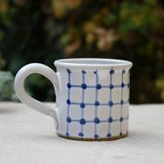 | Mřížka s tečkou na spoji | hravý, pro volný čas, retro, starobylý, veselý | modrá
Hrneček piccolo | 11980608 | 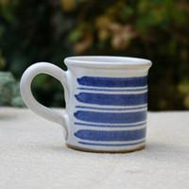 | Vodorovné pruhy tlustý tmavý - tenká linka | hravý, pro volný čas, retro, starobylý, veselý | modrá
Hrneček piccolo | 11980603 | 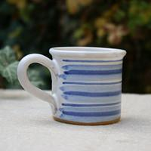 | Vodorovné pruhy tenká linka - mezera - světlý pruh- tmavý pruh- světlý pruh | hravý, pro volný čas, retro, starobylý, veselý | modrá
Hrneček piccolo | 11980600 | 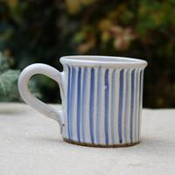 | Svislé proužky tmavý - mezera - světlý - mezery | hravý, pro volný čas, retro, starobylý, veselý | modrá
Hrneček piccolo | 11980598 | 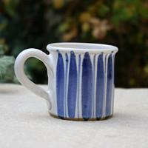 | Svislé tlusté pruhy modré - úzká linka | hravý, pro volný čas, retro, starobylý, veselý | modrá
Hrneček piccolo | 11980594 | 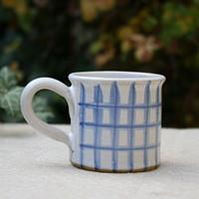 | Mřížka světlé pruhy se středovou linkou | hravý, pro volný čas, retro, starobylý, veselý | modrá
Hrneček piccolo | 11980590 | 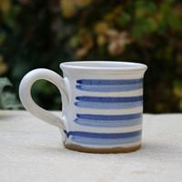 | Vodorovné pruhy tmavý tlustší - světlý tlustší bez mezer | hravý, pro volný čas, retro, starobylý, veselý | modrá
Hrneček piccolo | 11980586 | 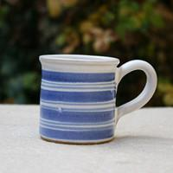 | Vodorovné pruhy tmavý tlustší -dvě úzké linky | hravý, pro volný čas, retro, starobylý, veselý | modrá
Hrneček piccolo | 11980584 | 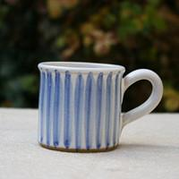 | Svislé tlusté světlé pruhy se středovou linkou | hravý, pro volný čas, retro, starobylý, veselý | modrá
Hrneček piccolo | 11980580 | 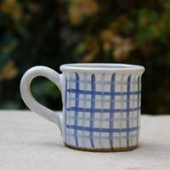 | Mřížka tmavá - světlá | hravý, pro volný čas, retro, starobylý, veselý | modrá
Hrneček piccolo | 11980575 | 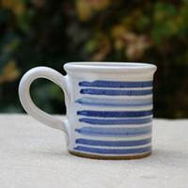 | Vodorovné pruhy dva tmavé - světlejší se středovou linkou | hravý, pro volný čas, retro, starobylý, veselý | modrá
Hrneček piccolo | 11980569 | 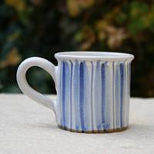 | Svislé proužky světlý širší - tmavý širší - světlý širší mezera tenká linka | hravý, pro volný čas, retro, starobylý, veselý | modrá
Hrneček piccolo | 11980566 | 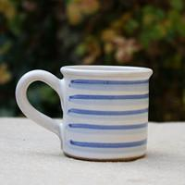 | Vodorovné proužky tmavý - světlý - mezera | hravý, pro volný čas, retro, starobylý, veselý | modrá

